상품제안서
송월 스누피 블럭블랙34 고리 핸드타올 2장+3WAY 샤워기+필터4개세트 | 상품코드: S46780

 |  |  |  |  |  |  | 02-713-8555 | www.synergygift.co.kr
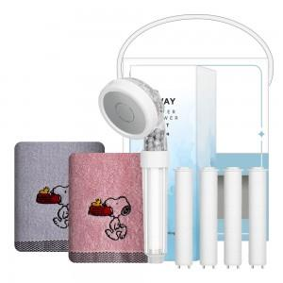

【상세/제작정보】 | <p><span style="font-size: 14pt;">※ 자수인쇄 글자 20자 기준(난이도, 크기, 글자수에 따라 비용 추가 변동 됩니다)</span></p><p><span style="font-size: 14pt;">※ 자수비용 2p 기준입니다.</span>&nbsp;</p>

【인쇄/포장옵션】 | 실크, 자수 / 포장불가능

【공급단가】 | 수량 | 50~ | 100~ | 500~ | 1,000~ | 3,000~
*VAT별도 | 단가 | 12,220원 | 11,560원 | 10,990원 | 10,710원 | 10,520원

【상품 URL】 | https://www.synergygift.co.kr:443/src/goods_detail.php?gdno=46780

